Cover
System Architecture
Project: Edu v2.0

Doc Version: 1.0
Author: hiennt
Last Update: 17/10/2019

Quản lý lớp
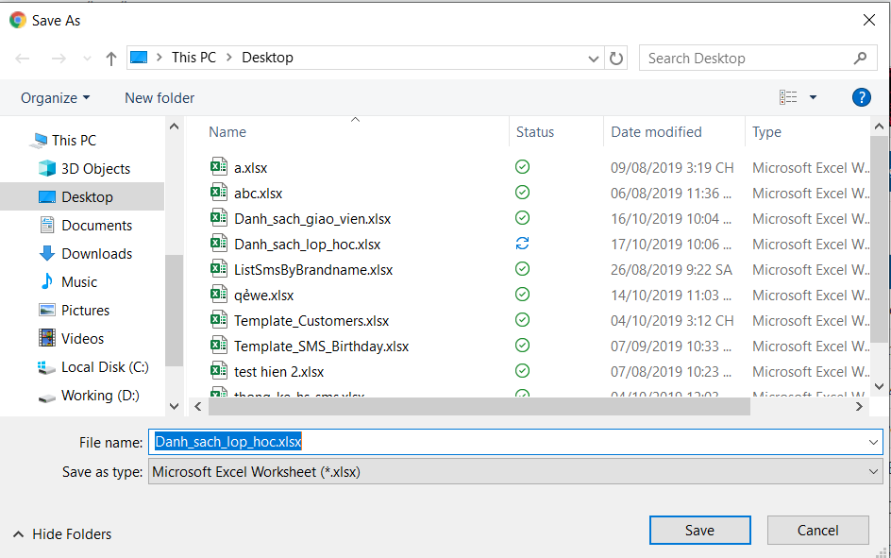
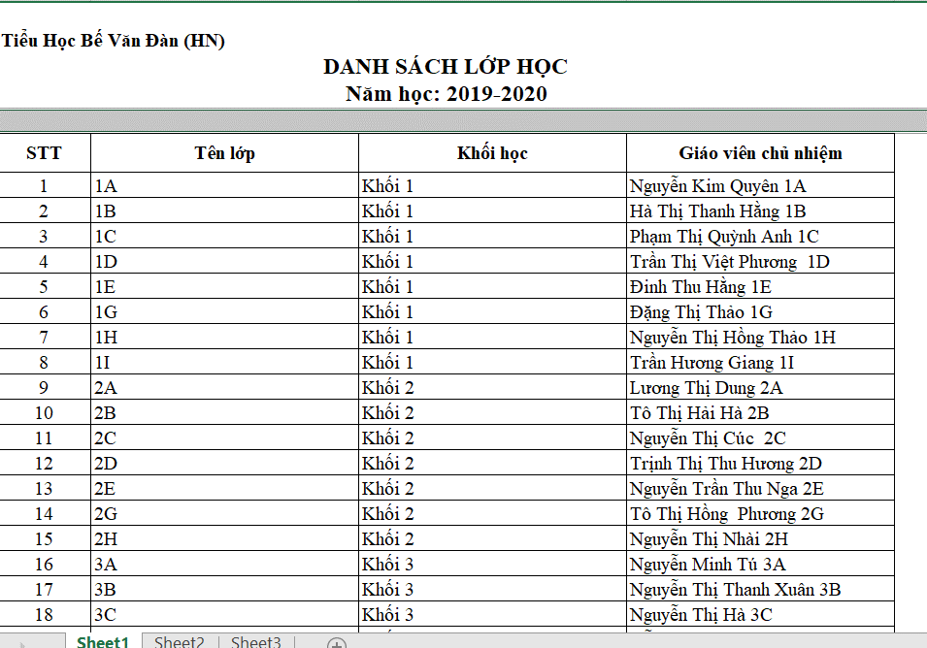
 | QUẢN LÝ LỚP (LOP)

3
4
5
6
1
1
7
9
10
Cài đặt -> Quản lý lớp học -> Danh sách lớp học)
 |  | Thêm mới
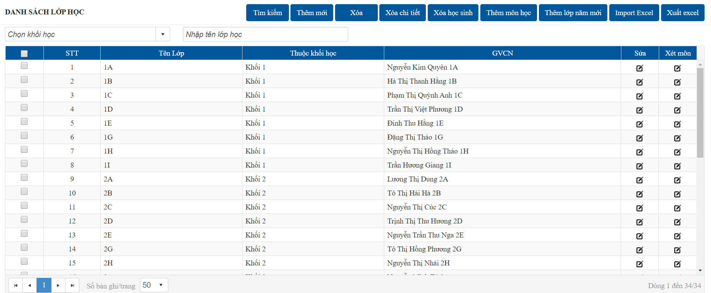
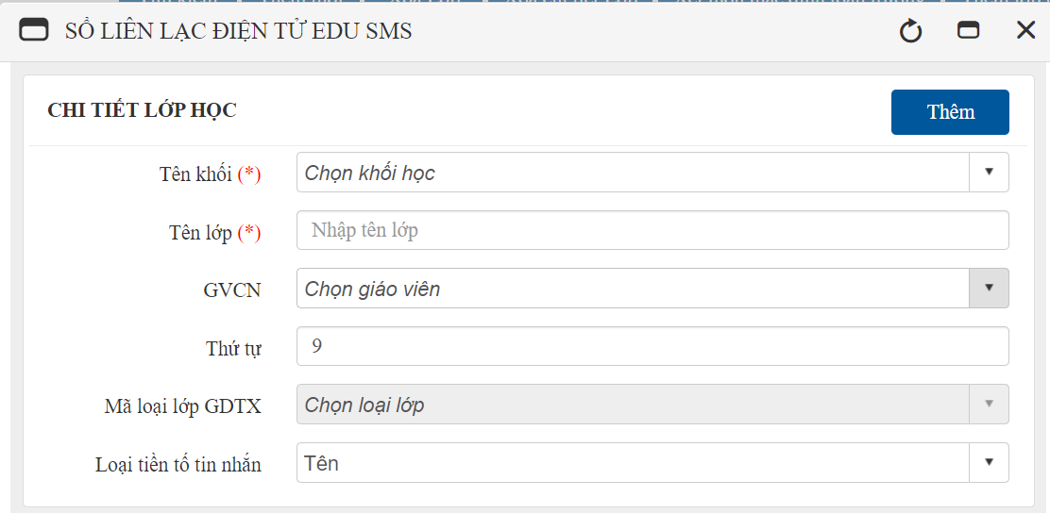
OK

OK
ERROR
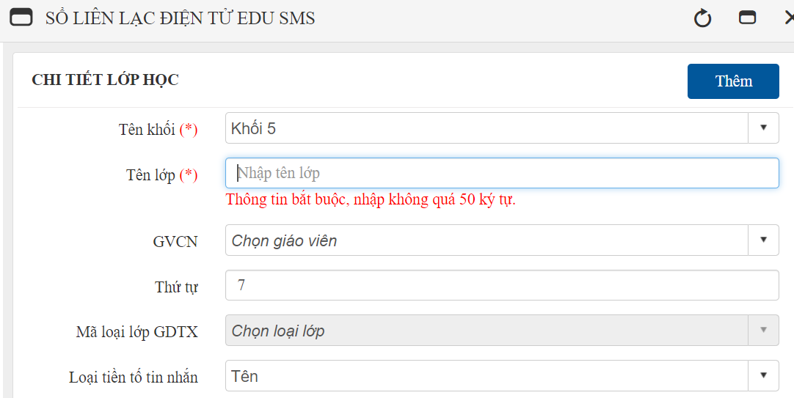

ERROR
2
8

2
 |  | Sửa

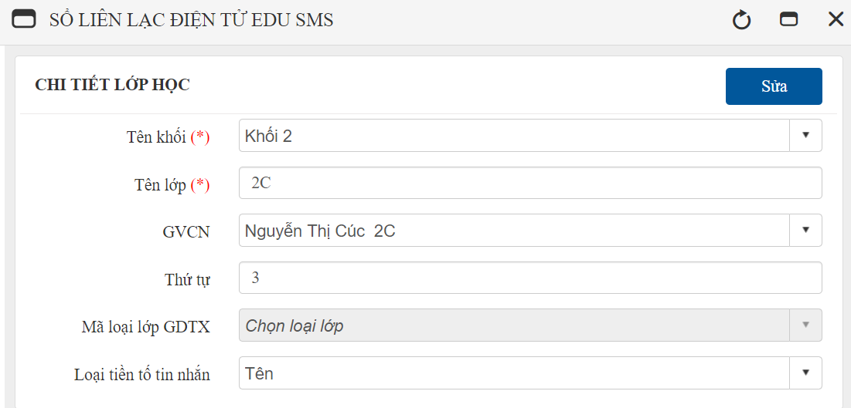

OK

ERROR

3
 |  | Xóa lớp
 |  | Update trạng thái xóa trong database để không hiển thị cho người dùng thấy
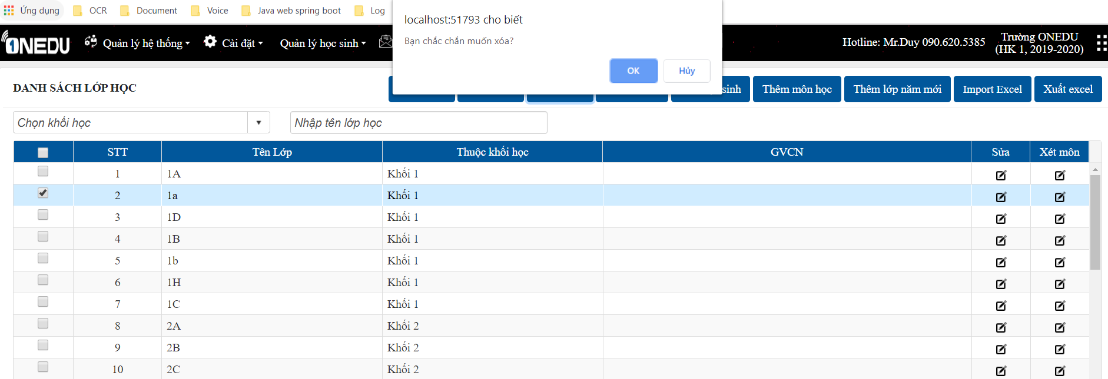
OK

ERROR

4
 |  | Xóa lớp (xóa vật lý)
 |  | Xóa hẳn khỏi CSDL (xóa tất cả thông tin liên quan)

OK

ERROR

5
 |  | Xóa học sinh
 |  | Xóa tất cả học sinh trong các lớp đã chọn

6
 |  | Thêm lớp từ file excel
 |  | Chọn "Tải file mẫu" để lấy file mẫu import. Chọn tệp excel để import, nhấn "Tải lên", giao diện import sẽ hiển thị

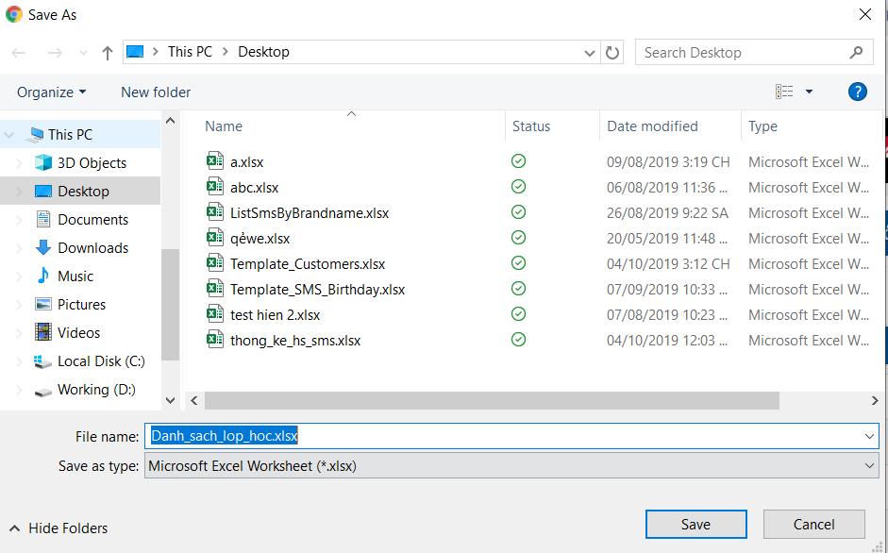

 |  |  | Cột "Trạng thái": click vào icon trạng thái để xem lỗi xảy ra ở các bản ghi,
 |  |  | dòng có tích xanh là cập nhật thành công.

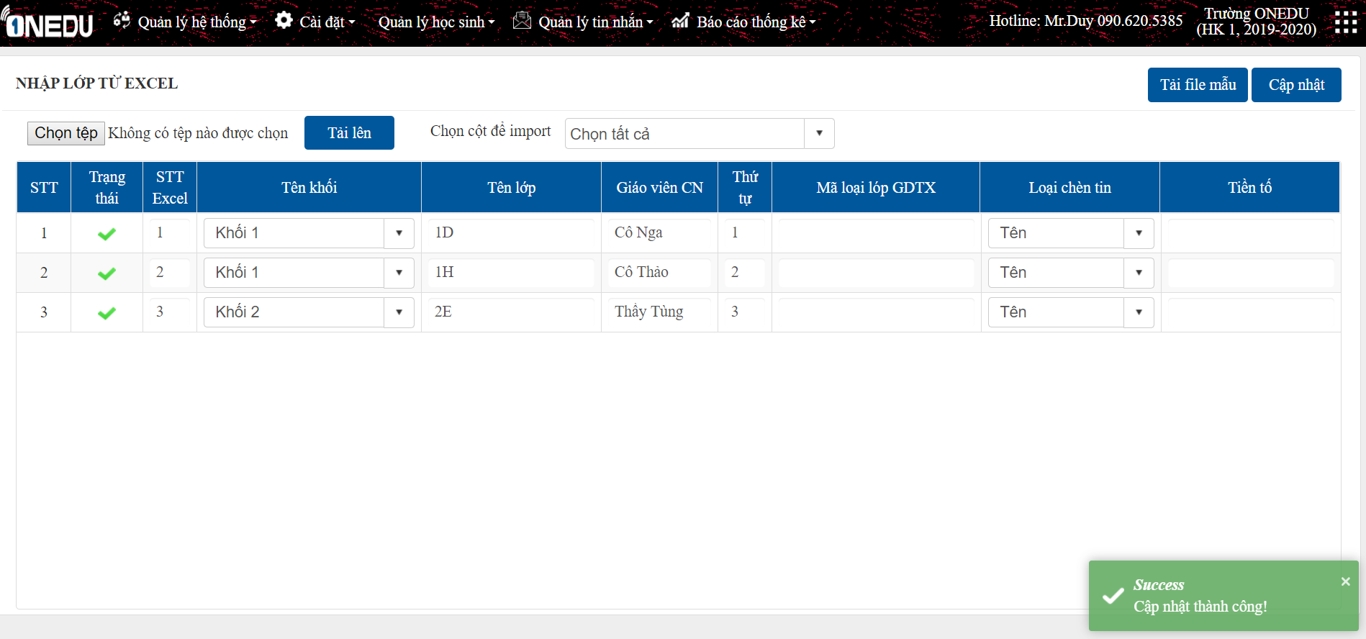

7
 |  | Thêm môn học lớp
 |  | Tạo môn học cho các lớp (môn học mặc định của hệ thống đã được thêm từ bảng MON_HOC


OK

ERROR

8
 |  | Xét môn học tường lớp
 |  | Tích các môn học cho lớp, chọn giáo viên bộ môn và nhập số điểm cần có cho các loại điểm cho môn học (LOP_MON)

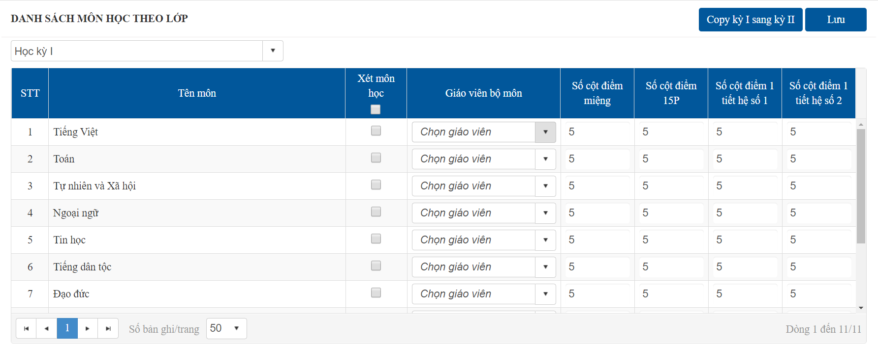
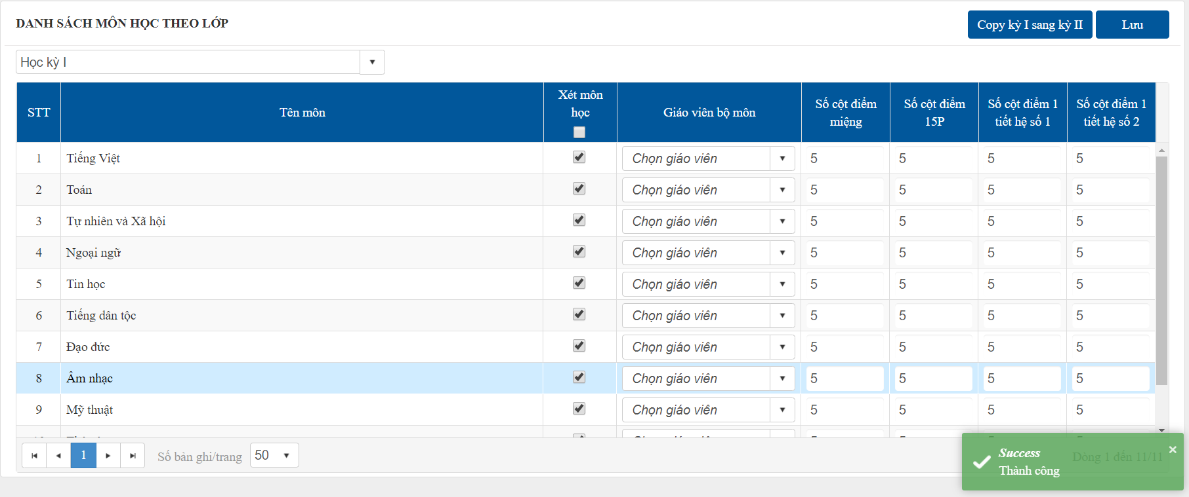

 |  |  |  | Xét các môn học ở kỳ II giống như kỳ I
OK

ERROR

9
 |  | Thêm lớp năm mới
 |  | Tạo các lớp giống với năm học cũ
OK

ERROR

10
 |  | Xuất danh sách lớp

Cấu hình ca học
OK
 |  | CẤU HÌNH CA HỌC (CAU_HINH_CA_HOC)
Cài đặt -> Khai báo -> Cấu hình ca học
 | Xét giờ học tương ứng các tiết học trong ngày
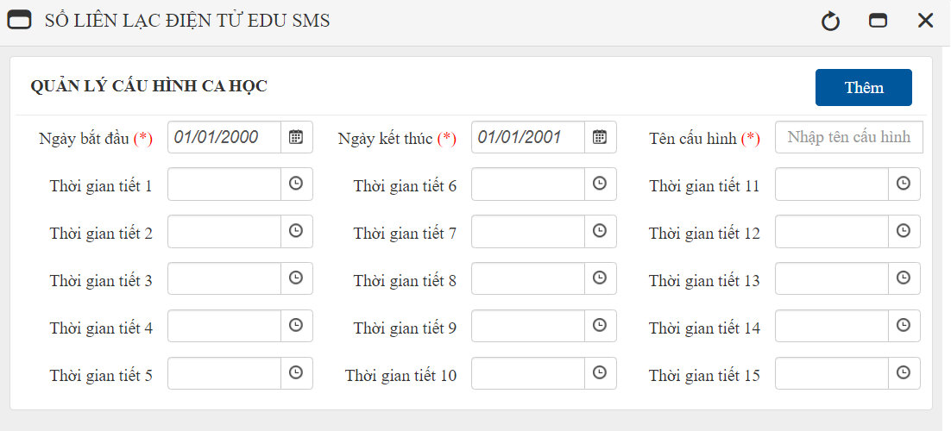
 | (VD: lịch học mùa đông, mùa hè,…)

ERROR

OK
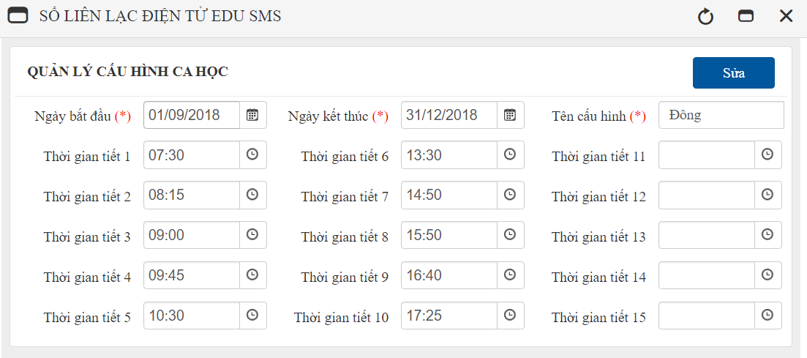

ERROR

OK
Tích chọn cấu hình cần xóa

ERROR

Thời khóa biểu
 |  | THỜI KHÓA BIỂU LỚP (CA_HOC)

Cài đặt -> Quản lý lớp học -> Thời khóa biểu
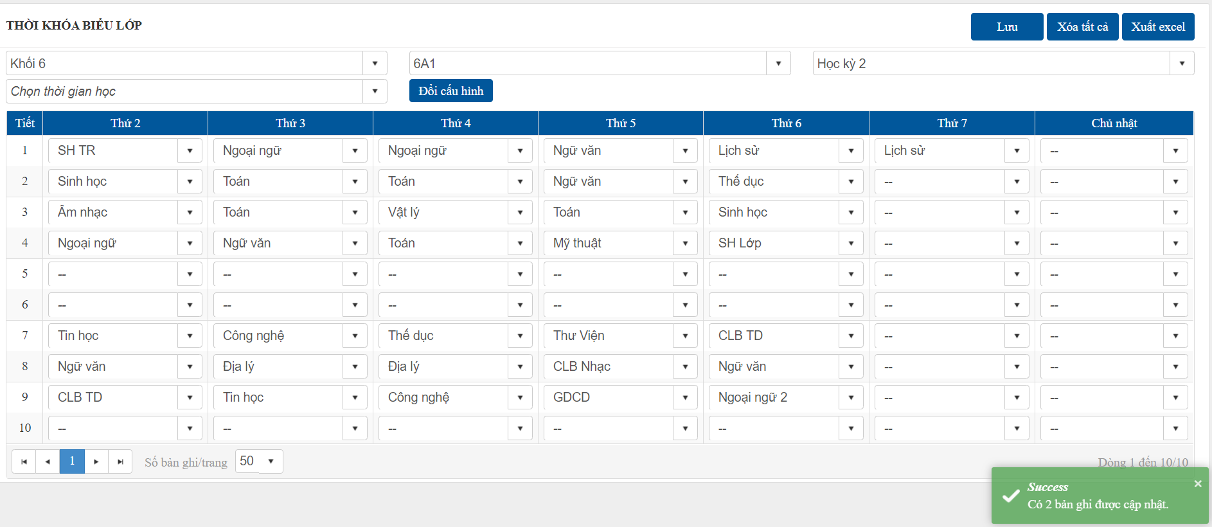
 | Chọn khối, lớp, học kỳ để xem và cập nhật thời khóa biểu
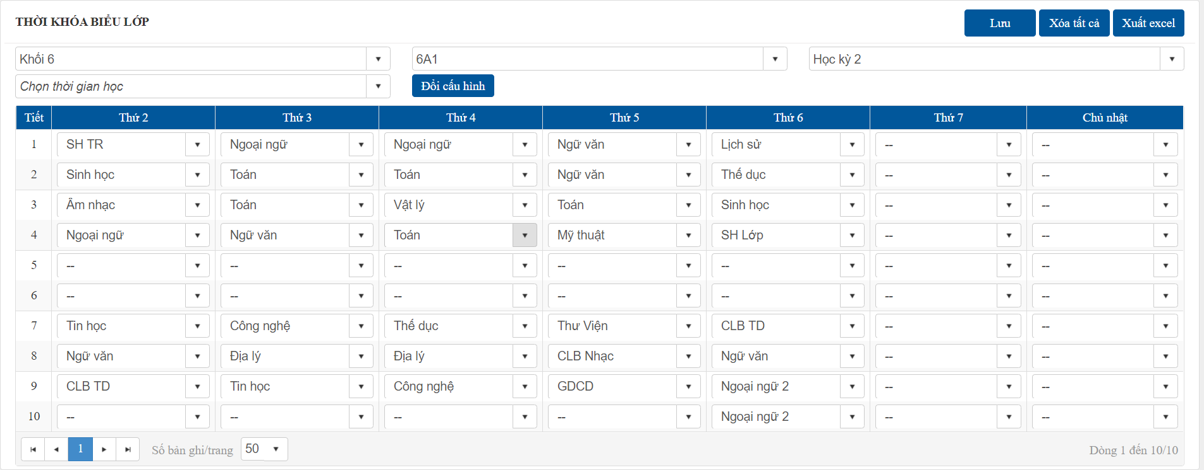

OK

ERROR

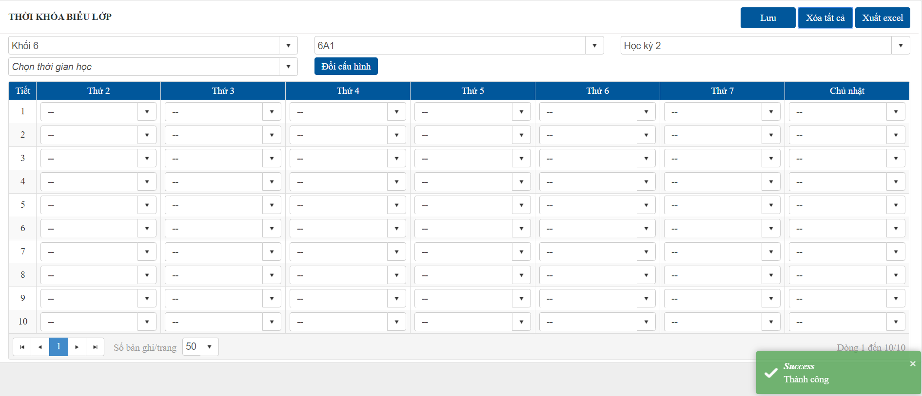

OK

ERROR

